Miền Bắc
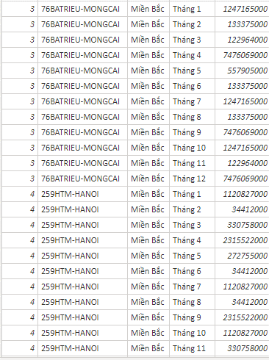
 |  |  |  |  | UNPIVOT COLUMNS |  |  |  |  |  |  |  |  |  |  |  | Kết quả :
Miền Bắc
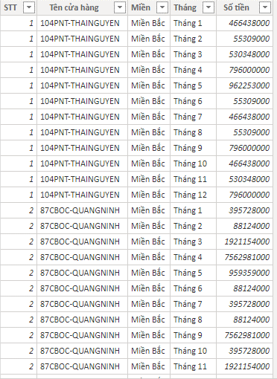
STT | Tên cửa hàng | Miền | Tháng 1 | Tháng 2 | Tháng 3 | Tháng 4 | Tháng 5 | Tháng 6 | Tháng 7 | Tháng 8 | Tháng 9 | Tháng 10 | Tháng 11 | Tháng 12 | STT | Tên cửa hàng
1 | 104PNT-THAINGUYEN | Miền Bắc | 466,438,000 | 55,309,000 | 530,348,000 | 796,000,000 | 962,253,000 | 55,309,000 | 466,438,000 | 55,309,000 | 796,000,000 | 466,438,000 | 530,348,000 | 796,000,000 | 1 | Cửa hàng A
2 | 87CBOC-QUANGNINH | Miền Bắc | 395,728,000 | 88,124,000 | 1,921,154,000 | 7,562,981,000 | 959,359,000 | 88,124,000 | 395,728,000 | 88,124,000 | 7,562,981,000 | 395,728,000 | 1,921,154,000 | 7,562,981,000 | 2 | Cửa hàng B
3 | 76BATRIEU-MONGCAI | Miền Bắc | 1,247,165,000 | 133,375,000 | 122,964,000 | 7,476,069,000 | 557,905,000 | 133,375,000 | 1,247,165,000 | 133,375,000 | 7,476,069,000 | 1,247,165,000 | 122,964,000 | 7,476,069,000
4 | 259HTM-HANOI | Miền Bắc | 1,120,827,000 | 34,412,000 | 330,758,000 | 2,315,522,000 | 272,755,000 | 34,412,000 | 1,120,827,000 | 34,412,000 | 2,315,522,000 | 1,120,827,000 | 330,758,000 | 2,315,522,000
5 | 169PHONOI-HUNGYEN | Miền Bắc | 822,800,000 | 169,793,000 | 220,105,000 | 4,347,718,000 | 378,270,000 | 169,793,000 | 822,800,000 | 169,793,000 | 4,347,718,000 | 822,800,000 | 220,105,000 | 4,347,718,000
6 | 189DCV-HANOI | Miền Bắc | 647,464,000 | 345,342,000 | 4,915,642,000 | 10,455,309,000 | 637,373,000 | 345,342,000 | 647,464,000 | 345,342,000 | 10,455,309,000 | 647,464,000 | 4,915,642,000 | 10,455,309,000
7 | 136NGOQUYEN-HANOI | Miền Bắc | 658,965,000 | 199,293,000 | 1,050,061,000 | 1,640,579,000 | 80,962,000 | 439,937,000 | 658,965,000 | 199,293,000 | 1,640,579,000 | 658,965,000 | 1,050,061,000 | 1,640,579,000
8 | 59CAUGIAY-HANOI | Miền Bắc | 677,510,000 | 1,140,017,000 | 1,885,765,000 | 1,763,649,000 | 386,302,000 | 768,609,000 | 677,510,000 | 1,140,017,000 | 1,763,649,000 | 677,510,000 | 1,885,765,000 | 1,763,649,000
9 | 182TRANPHU-HANOI | Miền Bắc | 657,610,000 | 1,369,308,000 | 789,963,000 | 1,324,771,000 | 408,581,000 | 230,704,000 | 657,610,000 | 1,369,308,000 | 1,324,771,000 | 657,610,000 | 789,963,000 | 1,324,771,000
10 | 18-PDPHUNG-VINHPHUC | Miền Bắc | 652,219,000 | 315,957,000 | 1,164,788,000 | 705,357,000 | 148,043,000 | 241,289,000 | 652,219,000 | 315,957,000 | 705,357,000 | 652,219,000 | 1,164,788,000 | 705,357,000
11 | 203DOICAN-HANOI | Miền Bắc | 640,789,000 | 793,509,622 | 1,345,375,000 | 3,496,545,000 | 319,342,000 | 331,057,000 | 640,789,000 | 793,509,622 | 3,496,545,000 | 640,789,000 | 1,345,375,000 | 3,496,545,000
12 | 204NTRAI-HANOI | Miền Bắc | 616,376,000 | 3,207,667,000 | 809,592,000 | 2,192,550,000 | 174,555,000 | 451,252,000 | 616,376,000 | 3,207,667,000 | 2,192,550,000 | 616,376,000 | 809,592,000 | 2,192,550,000
13 | 71CGIAY-HANOI | Miền Bắc | 598,298,000 | 439,937,000 | 643,461,000 | 3,609,066,000 | 538,654,000 | 487,023,000 | 598,298,000 | 439,937,000 | 3,609,066,000 | 598,298,000 | 643,461,000 | 3,609,066,000

